Sheet1
 | 1.0267 | 1.2443 | 1.2443 | 1.2065 | 1.3402 | 1.3402 | 1.5404 | 1.5770 | 1.8034 | 1.6020 | 1.6044 | 1.6017 | 2.3415 | 2.3415 | 1.8354 | 1.2452 | 1.4470 | 1.4256 | 1.1815 | 1.3793 | 0.4231 | 0.4175 | 0.4006 | 0.4443 | 0.3774 | 0.3200 | 0.2599 | 0.3339 | 0.3009 | 0.4791 | 0.6333 | 0.5924 | 0.2802 | 0.7320 | 0.7146 | 0.7550 | 0.5791 | 0.6664 | 0.5834 | 0.6802 | 0.3984 | 0.3557 | 0.3557 | 0.3206 | 0.3025 | 0.3025 | 0.2685 | 0.2771 | 0.2711 | 0.3293 | 0.3676 | 0.4197 | 0.2711 | 0.2711 | 0.3403 | 0.4554 | 0.4319 | 0.4473 | 0.4986 | 0.4063
 | 5.0203 | 5.6427 | 4.1975 | 4.1975 | 5.0312 | 5.5004 | 5.8874 | 3.6641 | 2.1972 | 5.1193 | 3.6405 | 4.1311 | 2.1420 | 6.2135 | 6.8661 | 4.0555 | 2.2115 | 6.6294 | 6.2460 | 4.4737 | 0.0006 | 0.4299 | 0.2041 | 0.2660 | 0.1956 | 0.2117 | 0.2156 | 0.2801 | 0.1980 | 0.2399 | 0.3072 | 0.3059 | 0.2053 | 0.2045 | 0.2592 | 0.3067 | 0.2150 | 0.4637 | 0.6293 | 0.9165 | 0.1077 | 0.0930 | 0.0132 | 0.0132 | 0.1177 | 0.1064 | 0.1068 | 0.1631 | 0.2690 | 0.0119 | 0.1608 | 0.1469 | 0.2797 | 0.0942 | 0.0880 | 0.1411 | 0.2613 | 0.0084 | 0.0921 | 0.1297
 | 1.6845 | 2.5622 | 2.8435 | 2.8530 | 3.0181 | 3.4067 | 3.0866 | 2.4050 | 2.3818 | 4.2241 | 4.0206 | 4.1649 | 4.1231 | 5.1878 | 4.6837 | 4.8529 | 5.4110 | 6.5234 | 6.5710 | 6.9543 | 0.3064 | 0.3068 | 0.3379 | 0.3199 | 0.3045 | 0.2749 | 0.3077 | 0.2982 | 0.2746 | 0.2602 | 0.3021 | 0.3054 | 0.2856 | 0.2587 | 0.3055 | 0.2954 | 0.2593 | 0.2216 | 0.2444 | 0.2087 | 0.3674 | 0.2676 | 0.2667 | 0.2546 | 0.2514 | 0.2219 | 0.2374 | 0.2249 | 0.2423 | 0.1492 | 0.1616 | 0.1578 | 0.1631 | 0.1360 | 0.1510 | 0.1443 | 0.1352 | 0.1182 | 0.1200 | 0.1158
 | 1.4339 | 1.4522 | 2.0042 | 2.0042 | 2.0444 | 0.2710 | 2.7107 | 2.9704 | 3.1229 | 3.0077 | 2.9115 | 2.5092 | 2.8061 | 3.0524 | 3.4222 | 3.2009 | 3.2633 | 3.7988 | 4.3434 | 4.1166 | 0.0221 | 0.4432 | 0.2589 | 0.2655 | 0.2352 | 0.1478 | 0.1859 | 0.1961 | 0.0182 | 0.3349 | 0.2098 | 0.2446 | 0.2131 | 0.2102 | 0.2081 | 0.2229 | 0.2130 | 0.1920 | 0.1878 | 0.2060 | 0.4233 | 0.4085 | 0.3094 | 0.3094 | 0.3036 | 0.2570 | 0.2786 | 0.2694 | 0.2645 | 0.2576 | 0.2661 | 0.2563 | 0.2429 | 0.2336 | 0.2151 | 0.1888 | 0.0195 | 0.1770 | 0.1617 | 0.1704
 | 4.0460 | 4.7970 | 4.7970 | 4.6365 | 3.9877 | 5.4171 | 6.2720 | 5.7606 | 4.4259 | 3.5450 | 4.1808 | 4.1753 | 4.3701 | 4.3975 | 3.8822 | 4.4302 | 4.8853 | 5.2099 | 5.1228 | 5.1741 | 0.2997 | 0.2959 | 0.3403 | 0.3702 | 0.2295 | 0.1963 | 0.2591 | 0.2757 | 0.2583 | 0.2515 | 0.2729 | 0.2946 | 0.2878 | 0.2670 | 0.3063 | 0.2843 | 0.2795 | 0.2755 | 0.2840 | 0.2922 | 0.2299 | 0.2075 | 0.2075 | 0.2139 | 0.2565 | 0.2130 | 0.1983 | 0.2154 | 0.2450 | 0.2914 | 0.2563 | 0.2474 | 0.2388 | 0.2374 | 0.2679 | 0.2422 | 0.2246 | 0.0215 | 0.2149 | 0.0207
 | 1.5103 | 1.4532 | 1.4532 | 1.4481 | 1.3185 | 1.6014 | 1.9420 | 1.2115 | 1.2391 | 1.2611 | 1.2502 | 1.7872 | 1.6450 | 1.6450 | 1.6800 | 1.9584 | 2.0750 | 1.5435 | 1.7108 | 2.3395 | 0.1851 | 0.9943 | 0.3096 | 0.2710 | 0.1691 | 0.1340 | 0.2845 | 0.2942 | 0.2817 | 0.2498 | 0.2763 | 0.3636 | 0.3022 | 0.2798 | 0.4413 | 0.3641 | 0.3319 | 0.2768 | 0.2602 | 0.2368 | 0.4074 | 0.6881 | 0.3891 | 0.3995 | 0.4142 | 0.3972 | 0.3889 | 0.3999 | 0.3943 | 0.3857 | 0.3891 | 0.3670 | 0.3343 | 0.3343 | 0.3321 | 0.2951 | 0.2749 | 0.3490 | 0.3066 | 0.2727
 | 1.5031 | 1.5031 | 1.9199 | 1.9199 | 1.8099 | 1.6012 | 1.8666 | 2.0257 | 2.2311 | 1.9814 | 2.1993 | 2.7088 | 3.2006 | 3.2006 | 3.9193 | 3.2591 | 1.9879 | 4.3788 | 3.7011 | 4.3495 | 0.3083 | 0.2992 | 0.3150 | 0.3140 | 0.2953 | 0.2334 | 0.1858 | 0.2705 | 0.0237 | 0.4928 | 0.4286 | 0.4522 | 0.3242 | 0.3960 | 0.4791 | 0.3863 | 0.2469 | 0.2755 | 0.2455 | 0.2503 | 0.4196 | 0.4196 | 0.3035 | 0.3035 | 0.3019 | 0.2986 | 0.2681 | 0.2696 | 0.2645 | 0.3105 | 0.3124 | 0.0279 | 0.2492 | 0.2492 | 0.2215 | 0.2613 | 0.3998 | 0.1935 | 0.2135 | 0.1825
 | 2.8560 | 2.3965 | 2.3965 | 2.4897 | 2.6818 | 1.5241 | 2.1371 | 2.1600 | 2.1912 | 1.8645 | 2.3351 | 2.4280 | 2.6296 | 1.9974 | 2.2457 | 2.2830 | 2.2907 | 1.1492 | 1.3812 | 1.5197 | 0.2150 | 0.2092 | 0.2235 | 0.2120 | 0.1847 | 0.1446 | 0.1566 | 0.1861 | 0.1629 | 0.2328 | 0.2824 | 0.2735 | 0.2104 | 0.2845 | 0.3069 | 0.2552 | 0.2147 | 0.1923 | 0.2466 | 0.2773 | 0.2928 | 0.3130 | 0.3130 | 0.2941 | 0.2814 | 0.4063 | 0.3234 | 0.2959 | 0.2838 | 0.3526 | 0.3469 | 0.3286 | 0.3198 | 0.3678 | 0.3586 | 0.3625 | 0.3595 | 0.3989 | 0.4604 | 0.4437
 | 4.2707 | 4.0104 | 4.3438 | 4.3547 | 3.2924 | 3.2674 | 3.8332 | 4.1160 | 4.0174 | 4.3605 | 4.3377 | 4.4452 | 4.1773 | 4.0821 | 3.7970 | 3.7712 | 3.8096 | 3.3454 | 3.9047 | 4.9081 | 0.2798 | 0.3090 | 0.2883 | 0.2865 | 0.2619 | 0.2630 | 0.2446 | 0.2667 | 0.2514 | 0.2715 | 0.2773 | 0.2791 | 0.2612 | 0.2715 | 0.2790 | 0.2846 | 0.2787 | 0.2666 | 0.2716 | 0.2915 | 0.1731 | 0.1869 | 0.1765 | 0.1756 | 0.2203 | 0.2223 | 0.2026 | 0.1900 | 0.1870 | 0.1748 | 0.1762 | 0.1715 | 0.1830 | 0.1795 | 0.1924 | 0.1888 | 0.1883 | 0.2058 | 0.1769 | 0.1455
 | 2.3670 | 2.6545 | 2.6545 | 2.8587 | 2.4795 | 2.4795 | 2.7566 | 1.9808 | 1.9950 | 2.6019 | 2.9404 | 3.7937 | 4.4256 | 4.4256 | 4.6006 | 4.6529 | 4.3351 | 4.2017 | 4.6989 | 5.1559 | 0.0672 | 0.0699 | 0.0676 | 0.0752 | 0.0623 | 0.0122 | 0.0412 | 0.0352 | 0.0419 | 0.0463 | 0.0463 | 0.0667 | 0.0440 | 0.0486 | 0.0581 | 0.0488 | 0.0443 | 0.0479 | 0.0522 | 0.0499 | 0.3647 | 0.3233 | 0.3233 | 0.3066 | 0.3570 | 0.3570 | 0.3382 | 0.3349 | 0.3304 | 0.3758 | 0.3583 | 0.3356 | 0.3258 | 0.3258 | 0.3247 | 0.3230 | 0.3156 | 0.3139 | 0.3092 | 0.3031
 | 4.4250 | 3.7884 | 3.5757 | 3.5990 | 3.4900 | 4.0779 | 3.5963 | 2.3398 | 2.4530 | 2.9555 | 2.8071 | 3.9232 | 4.0146 | 4.3057 | 4.3057 | 3.6626 | 4.1043 | 3.3139 | 3.6075 | 3.2601 | 0.1905 | 0.2196 | 0.1938 | 0.2052 | 0.1815 | 0.1557 | 0.1776 | 0.2241 | 0.2046 | 0.2227 | 0.2066 | 0.1553 | 0.1513 | 0.1434 | 0.1574 | 0.1990 | 0.1438 | 0.1424 | 0.1673 | 0.1559 | 0.1683 | 0.1858 | 0.1857 | 0.1828 | 0.1947 | 0.1701 | 0.1915 | 0.4242 | 0.3825 | 0.3261 | 0.2849 | 0.2474 | 0.2359 | 0.2217 | 0.2217 | 0.2053 | 0.1804 | 0.2171 | 0.2000 | 0.2325
 | 1.3275 | 1.3976 | 1.3976 | 1.5598 | 1.8063 | 1.7526 | 1.9777 | 2.1102 | 1.9641 | 1.9049 | 1.9363 | 1.9877 | 2.0346 | 1.9383 | 1.7415 | 1.8776 | 1.7270 | 1.3612 | 1.1078 | 1.4561 | 0.1935 | 0.1734 | 0.1868 | 0.1685 | 0.1594 | 0.1428 | 0.1269 | 0.1391 | 0.1700 | 0.1817 | 0.1853 | 0.1922 | 0.2330 | 0.2512 | 0.2218 | 0.2283 | 0.2315 | 0.2513 | 0.1888 | 0.2012 | 0.4889 | 0.4888 | 0.4888 | 0.4530 | 0.4222 | 0.4091 | 0.3876 | 0.3673 | 0.3633 | 0.3669 | 0.3725 | 0.3619 | 0.3578 | 0.3658 | 0.4023 | 0.3628 | 0.3915 | 0.4361 | 0.4857 | 0.4544
 | 3.7243 | 4.3337 | 4.3337 | 4.3083 | 5.3779 | 4.9735 | 0.4772 | 4.3306 | 4.7325 | 4.5797 | 5.0005 | 4.9669 | 5.1851 | 5.6768 | 5.2701 | 5.6548 | 5.2931 | 5.2899 | 4.9766 | 4.7669 | 0.0591 | 0.0786 | 0.1015 | 0.1240 | 0.0795 | 0.0830 | 0.0925 | 0.0837 | 0.0888 | 0.0892 | 0.1130 | 0.1079 | 0.0924 | 0.1259 | 0.1165 | 0.1150 | 0.0130 | 0.2217 | 0.0974 | 0.1006 | 0.1307 | 0.1191 | 0.1191 | 0.1264 | 0.0103 | 0.1084 | 0.1141 | 0.0127 | 0.1172 | 0.1243 | 0.1216 | 0.1287 | 0.1265 | 0.1193 | 0.1252 | 0.1141 | 0.1220 | 0.1231 | 0.1212 | 0.1235
 | 2.8317 | 2.5848 | 2.6581 | 2.3771 | 2.4131 | 2.5105 | 2.6255 | 2.4939 | 2.2600 | 2.2960 | 2.0114 | 1.3207 | 1.2484 | 1.2484 | 1.3238 | 1.3958 | 1.3525 | 1.3179 | 1.4019 | 1.4348 | 0.1479 | 0.1626 | 0.2166 | 0.2863 | 0.1360 | 0.1262 | 0.1268 | 0.2619 | 0.1032 | 0.1246 | 0.1611 | 0.1854 | 0.1409 | 0.1285 | 0.2344 | 0.3580 | 0.1798 | 0.2144 | 0.1884 | 0.3638 | 0.1978 | 0.2152 | 0.2365 | 0.2528 | 0.2519 | 0.2444 | 0.2308 | 0.2262 | 0.2516 | 0.2502 | 0.2686 | 0.2906 | 0.3259 | 0.3259 | 0.3378 | 0.3089 | 0.3388 | 0.3498 | 0.3136 | 0.3441
 | 5.4375 | 7.0323 | 6.9471 | 6.9170 | 7.2368 | 11.6160 | 7.1541 | 8.1050 | 7.7917 | 7.9959 | 7.1533 | 7.7581 | 11.0171 | 10.2818 | 10.8728 | 11.7556 | 12.6561 | 9.3180 | 12.2428 | 14.2069 | 0.2231 | 0.2047 | 0.2362 | 0.1842 | 0.1898 | 0.1472 | 0.1597 | 0.1579 | 0.1369 | 0.1239 | 0.1319 | 0.1557 | 0.1494 | 0.1141 | 0.1343 | 0.1197 | 0.1145 | 0.0960 | 0.1078 | 0.1027 | 0.1432 | 0.1221 | 0.1211 | 0.1195 | 0.1155 | 0.0872 | 0.1155 | 0.1198 | 0.1225 | 0.1201 | 0.1290 | 0.1160 | 0.0943 | 0.0974 | 0.0940 | 0.0888 | 0.0843 | 0.0998 | 0.0780 | 0.0798
 | 0.7813 | 0.7825 | 0.8254 | 1.0899 | 1.4469 | 1.1360 | 1.2185 | 0.8755 | 0.5778 | 0.4464 | 0.4224 | 0.4308 | 0.5874 | 0.7392 | 1.0359 | 1.3765 | 0.8539 | 1.1594 | 0.6269 | 0.5794 | 0.1661 | 0.1843 | 0.0959 | 0.0201 | 0.0938 | 0.1770 | 0.0189 | 0.0068 | 0.0206 | 0.0162 | 0.0018 | 0.0052 | 0.0550 | 0.0965 | 0.2026 | 0.2909 | 0.0769 | 0.0635 | 0.1245 | 0.0319 | 0.6445 | 0.6316 | 0.7268 | 0.7660 | 0.7781 | 0.7778 | 0.7559 | 0.8077 | 0.8750 | 0.9215 | 0.9541 | 1.0396 | 1.1490 | 1.1293 | 1.0861 | 0.9782 | 1.0563 | 1.1106 | 1.1808 | 1.2644
 | 0.7813 | 0.7825 | 0.8254 | 1.0899 | 1.4469 | 1.1360 | 1.2185 | 0.8755 | 0.5778 | 0.4464 | 0.4224 | 0.4308 | 0.5874 | 0.7392 | 1.0359 | 1.3765 | 0.8539 | 1.1594 | 0.6269 | 0.5794 | 0.1661 | 0.1843 | 0.0959 | 0.0201 | 0.0938 | 0.1770 | 0.0189 | 0.0068 | 0.0206 | 0.0162 | 0.0018 | 0.0052 | 0.0550 | 0.0965 | 0.2026 | 0.2909 | 0.0769 | 0.0635 | 0.1245 | 0.0319 | 0.6445 | 0.6316 | 0.7268 | 0.7660 | 0.7781 | 0.7778 | 0.7559 | 0.8077 | 0.8750 | 0.9215 | 0.9541 | 1.0396 | 1.1490 | 1.1293 | 1.0861 | 0.9782 | 1.0563 | 1.1106 | 1.1808 | 1.2644
 | 0.6954 | 0.9155 | 1.0184 | 1.0133 | 1.3215 | 1.6289 | 1.2425 | 1.5815 | 1.4315 | 1.3595 | 1.2449 | 0.8588 | 0.8645 | 0.8712 | 0.8526 | 0.7380 | 0.7487 | 1.3756 | 1.3983 | 0.1387 | 0.0489 | 0.0315 | 0.0302 | 0.0505 | 0.0387 | 0.0372 | 0.0275 | 0.0571 | 0.0367 | 0.0421 | 0.0366 | 0.0214 | 0.0359 | 0.0406 | 0.0207 | 0.0205 | 0.0237 | 0.0199 | 0.0207 | 0.0879 | 0.6418 | 0.6648 | 0.7113 | 0.6684 | 0.6518 | 0.6632 | 0.6544 | 0.6564 | 0.6573 | 0.6591 | 0.6687 | 0.6848 | 0.6887 | 0.7084 | 0.7418 | 0.7540 | 0.7553 | 0.7526 | 0.7562 | 1.0076
 | 1.3464 | 1.4559 | 1.3588 | 1.4990 | 1.5494 | 1.7050 | 1.6563 | 1.7488 | 18.9089 | 2.0305 | 1.9638 | 1.9748 | 1.7864 | 0.4174 | 0.4285 | 0.4176 | 0.4624 | 0.4539 | 0.4258 | 0.4147 | 0.0846 | 0.0904 | 0.0889 | 0.0917 | 0.0918 | 0.0917 | 0.0734 | 0.0995 | 0.1415 | 0.1852 | 0.1593 | 0.1237 | 0.1696 | 0.1835 | 0.0743 | 0.1714 | 0.2543 | 0.1575 | 0.0077 | 0.0763 | 0.6620 | 0.6401 | 0.6379 | 0.6366 | 0.6234 | 0.6198 | 0.6111 | 0.5933 | 0.5795 | 0.5681 | 0.5591 | 0.5537 | 0.5553 | 0.5479 | 0.5610 | 0.5614 | 0.5711 | 0.5628 | 0.5606 | 0.5829
 | 0.7100 | 0.7100 | 0.7100 | 0.7100 | 0.7100 | 0.7100 | 0.7100 | 0.7100 | 0.7100 | 0.7100 | 0.7100 | 0.7100 | 0.7100 | 0.9337 | 1.0647 | 1.1670 | 1.0006 | 0.9566 | 0.9404 | 0.9431 | 0.2118 | 0.1287 | 0.1339 | 0.1005 | 0.1873 | 0.1232 | 0.1656 | 0.1594 | 0.1162 | 0.1258 | 0.1284 | 0.1384 | 0.0496 | 0.0792 | 0.1035 | 0.1176 | 0.1166 | 0.0845 | 0.1239 | 0.0897 | 0.6105 | 0.6138 | 0.6243 | 0.6323 | 0.6691 | 0.6612 | 0.6702 | 0.6511 | 0.7024 | 0.6914 | 0.7037 | 0.7020 | 0.8059 | 0.8240 | 0.8359 | 0.8006 | 0.9032 | 0.9314 | 0.9312 | 0.9423
 | 0.8230 | 0.8025 | 0.8575 | 0.8324 | 0.6016 | 0.5670 | 0.7223 | 1.8412 | 2.3796 | 2.0638 | 2.1067 | 1.7732 | 1.8515 | 1.5958 | 1.8217 | 1.7189 | 1.3820 | 1.2569 | 1.1060 | 1.0125 | 0.0749 | 0.0740 | 0.0664 | 0.0390 | 0.0243 | 0.0422 | 0.0211 | 0.0592 | 0.0558 | 0.0333 | 0.0592 | 0.0377 | 0.0264 | 0.0218 | 0.0159 | 0.0087 | 0.0115 | 0.0131 | 0.0041 | 0.0060 | 0.5793 | 0.5667 | 0.5547 | 0.5899 | 0.6103 | 0.6960 | 0.6717 | 0.6787 | 0.6885 | 0.7111 | 0.6840 | 0.7008 | 0.7024 | 0.7040 | 0.7144 | 0.7626 | 0.7626 | 0.7673 | 0.7784 | 0.8283
 | 1.8640 | 0.9703 | 0.9904 | 0.9935 | 1.0069 | 1.1740 | 1.0716 | 0.9641 | 0.0921 | 0.0873 | 0.7386 | 0.8195 | 0.8365 | 0.8542 | 0.8558 | 0.8638 | 0.9867 | 0.9365 | 0.9338 | 0.9769 | 0.5783 | 0.2122 | 0.2303 | 0.2351 | 0.3388 | 0.1169 | 0.1456 | 0.1926 | 0.2951 | 0.2458 | 0.3660 | 0.3564 | 0.4724 | 0.3663 | 0.3998 | 0.3556 | 0.3678 | 0.2831 | 0.2998 | 0.3094 | 0.4615 | 0.7340 | 0.7279 | 0.7358 | 0.7731 | 0.8587 | 0.9118 | 0.9636 | 0.9934 | 1.0254 | 1.0188 | 1.0062 | 0.9990 | 1.0082 | 1.0004 | 1.0265 | 0.7800 | 0.8259 | 0.8720 | 0.8992
 | 0.3627 | 0.4017 | 0.4072 | 0.3871 | 0.3602 | 0.2763 | 0.2559 | 0.3060 | 0.3114 | 0.3666 | 0.4182 | 0.2696 | 0.2997 | 0.3399 | 0.3679 | 0.8374 | 0.8339 | 0.8649 | 0.8162 | 0.8309 | 0.0601 | 0.0676 | 0.0726 | 0.0974 | 0.0711 | 0.0511 | 0.0432 | 0.0591 | 0.0561 | 0.0654 | 0.0660 | 0.0810 | 0.0839 | 0.1387 | 0.0938 | 0.0970 | 0.1059 | 0.0988 | 0.0689 | 0.1202 | 0.8576 | 0.8384 | 1.0334 | 0.8623 | 0.8682 | 0.8665 | 0.8750 | 1.1747 | 1.1781 | 0.9383 | 1.1390 | 0.8470 | 0.8189 | 0.8010 | 1.0294 | 0.6483 | 0.6293 | 0.6305 | 0.6204 | 0.6328
 | 2.2648 | 2.1484 | 1.8531 | 1.9265 | 1.6252 | 1.5579 | 1.4128 | 0.2569 | 0.2482 | 0.2442 | 0.2443 | 0.9787 | 1.0333 | 0.7786 | 0.7633 | 0.8038 | 0.7926 | 0.7897 | 0.8205 | 0.8804 | 0.0595 | 0.0180 | 0.0220 | 0.0960 | 0.0066 | 0.0106 | 0.0121 | 0.0175 | 0.0132 | 0.0115 | 0.0141 | 0.0984 | 0.0270 | 0.0056 | 0.0108 | 0.0358 | 0.0153 | 0.0083 | 0.0341 | 0.0270 | 0.5457 | 0.5493 | 0.5508 | 0.5504 | 0.5851 | 0.5735 | 0.6231 | 0.7158 | 0.7367 | 0.7459 | 0.7476 | 0.7122 | 0.7072 | 0.6688 | 0.6761 | 0.6876 | 0.6761 | 0.6844 | 0.6936 | 0.6993
 | 0.3657 | 0.3657 | 0.3610 | 0.4114 | 0.6905 | 0.7770 | 0.7896 | 0.8129 | 0.7994 | 0.7630 | 0.7427 | 0.6011 | 0.6264 | 0.6397 | 0.6192 | 0.6751 | 0.6691 | 0.6523 | 0.6883 | 0.7526 | 0.1689 | 0.1689 | 0.2622 | 0.2295 | 0.1603 | 0.1220 | 0.1667 | 0.1652 | 0.1786 | 0.1742 | 0.2078 | 0.2425 | 0.2500 | 0.2298 | 0.2496 | 0.2946 | 0.2552 | 0.2134 | 0.2762 | 0.2119 | 2.9993 | 2.9993 | 3.0332 | 1.8870 | 1.6111 | 1.6631 | 1.6507 | 0.5876 | 0.5747 | 0.5670 | 0.5672 | 0.5352 | 0.5505 | 0.5535 | 0.5513 | 0.5734 | 0.5620 | 0.5535 | 0.5433 | 0.4767
 | 0.4098 | 0.3783 | 0.5015 | 0.5624 | 0.5814 | 0.5390 | 0.4895 | 0.4235 | 0.4626 | 0.7156 | 0.6557 | 0.4013 | 0.3885 | 0.4666 | 0.3474 | 0.5208 | 0.5530 | 0.4476 | 0.4422 | 0.4535 | 0.1087 | 0.1118 | 0.1124 | 0.1157 | 0.1071 | 0.1134 | 0.1155 | 0.1168 | 0.1168 | 0.1085 | 0.1156 | 0.1314 | 0.1077 | 0.1116 | 0.1166 | 0.1075 | 0.1039 | 0.1158 | 0.1140 | 0.1200 | 0.7868 | 0.7892 | 0.8134 | 0.7818 | 0.7841 | 0.7808 | 0.7851 | 0.7943 | 0.7910 | 0.7364 | 0.7460 | 0.8552 | 0.7449 | 0.7101 | 0.7347 | 0.7506 | 0.7454 | 0.7438 | 0.7412 | 0.7062
 | 0.6191 | 0.5384 | 0.5102 | 1.0769 | 0.2770 | 0.7361 | 0.7695 | 0.5204 | 1.0095 | 1.0530 | 0.6053 | 0.6711 | 0.6545 | 0.6974 | 0.6976 | 0.6608 | 0.4470 | 0.4049 | 0.3612 | 0.3475 | 0.1078 | 0.1007 | 0.0663 | 0.0817 | 0.1118 | 0.1062 | 0.0727 | 0.1199 | 0.1190 | 0.1401 | 0.1590 | 0.1482 | 0.1447 | 0.1727 | 0.1702 | 0.1353 | 0.1250 | 0.2192 | 0.0976 | 0.0954 | 0.5812 | 0.5770 | 0.6022 | 0.6215 | 0.8917 | 0.9320 | 0.8582 | 0.8718 | 0.8713 | 0.8528 | 0.8861 | 0.8757 | 0.8498 | 0.8578 | 0.8491 | 0.8388 | 0.8121 | 0.8081 | 0.8058 | 0.8133
 | 0.1127 | 0.1090 | 0.1173 | 0.1064 | 0.0942 | 0.1025 | 0.1060 | 0.0601 | 0.0698 | 0.0806 | 0.0971 | 0.1134 | 0.1297 | 0.1331 | 0.1327 | 0.0852 | 0.0919 | 0.0885 | 0.1006 | 0.1016 | 0.0359 | 0.0332 | 0.0381 | 0.0670 | 0.0622 | 0.0704 | 0.0695 | 0.1020 | 0.1013 | 0.1244 | 0.1379 | 0.1323 | 0.1445 | 0.0484 | 0.1334 | 0.4464 | 0.1438 | 0.1270 | 0.1309 | 0.1187 | 1.1052 | 1.1126 | 1.1225 | 1.6484 | 1.8605 | 1.7027 | 1.7572 | 1.9253 | 1.7891 | 1.7665 | 1.7338 | 1.8346 | 1.8337 | 1.9389 | 1.7766 | 2.2067 | 2.1385 | 2.1441 | 2.2288 | 2.3011
 | 1.0449 | 1.1175 | 1.1139 | 1.0102 | 0.8912 | 0.8325 | 0.8527 | 0.8268 | 0.8142 | 0.8807 | 0.8957 | 1.1329 | 1.1623 | 1.2292 | 1.0385 | 1.0020 | 1.0474 | 1.0323 | 0.9447 | 1.0000 | 0.1563 | 0.2146 | 0.1811 | 0.2088 | 0.1529 | 0.1519 | 0.1384 | 0.1721 | 0.1473 | 0.1811 | 0.1458 | 0.1957 | 0.1784 | 0.2129 | 0.1985 | 0.2076 | 0.1841 | 0.2266 | 0.2031 | 0.2111 | 0.6477 | 0.6446 | 0.6627 | 0.6469 | 0.6932 | 0.7092 | 0.7180 | 0.7853 | 0.8085 | 0.7441 | 0.7338 | 0.7375 | 0.6869 | 0.6600 | 0.6770 | 0.6693 | 0.6927 | 0.6805 | 0.6670 | 0.6410
 | 1.1424 | 0.9794 | 0.8756 | 0.7899 | 0.6213 | 0.5400 | 0.5537 | 0.5372 | 0.4879 | 0.4779 | 0.4860 | 0.4844 | 0.4427 | 0.4272 | 0.4037 | 0.3744 | 0.3482 | 0.3512 | 0.3868 | 0.3676 | 0.0551 | 0.0625 | 0.0705 | 0.0635 | 0.0536 | 0.0540 | 0.0499 | 0.0490 | 0.0629 | 0.0507 | 0.0552 | 0.0468 | 0.0570 | 0.0554 | 0.0546 | 0.0459 | 0.0417 | 0.0382 | 0.0321 | 0.0316 | 0.7891 | 0.8070 | 0.8902 | 0.8441 | 0.8660 | 0.9864 | 0.9484 | 1.0589 | 1.0413 | 0.9939 | 1.0539 | 0.9886 | 1.1393 | 1.1690 | 1.2239 | 1.1726 | 1.2470 | 1.1953 | 1.2259 | 1.2721

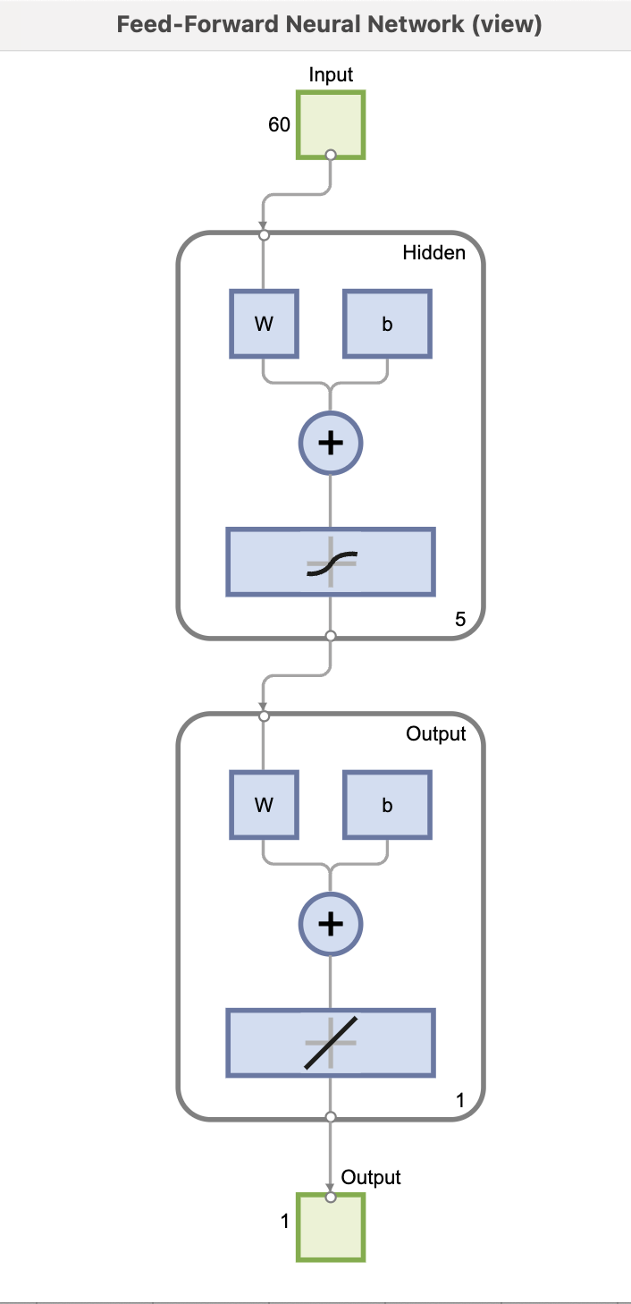
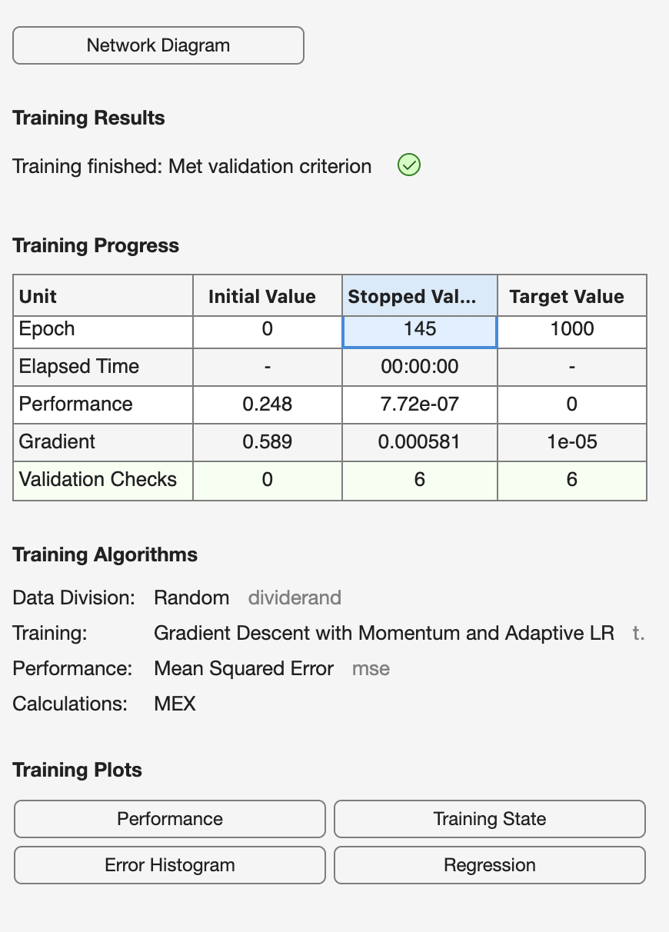
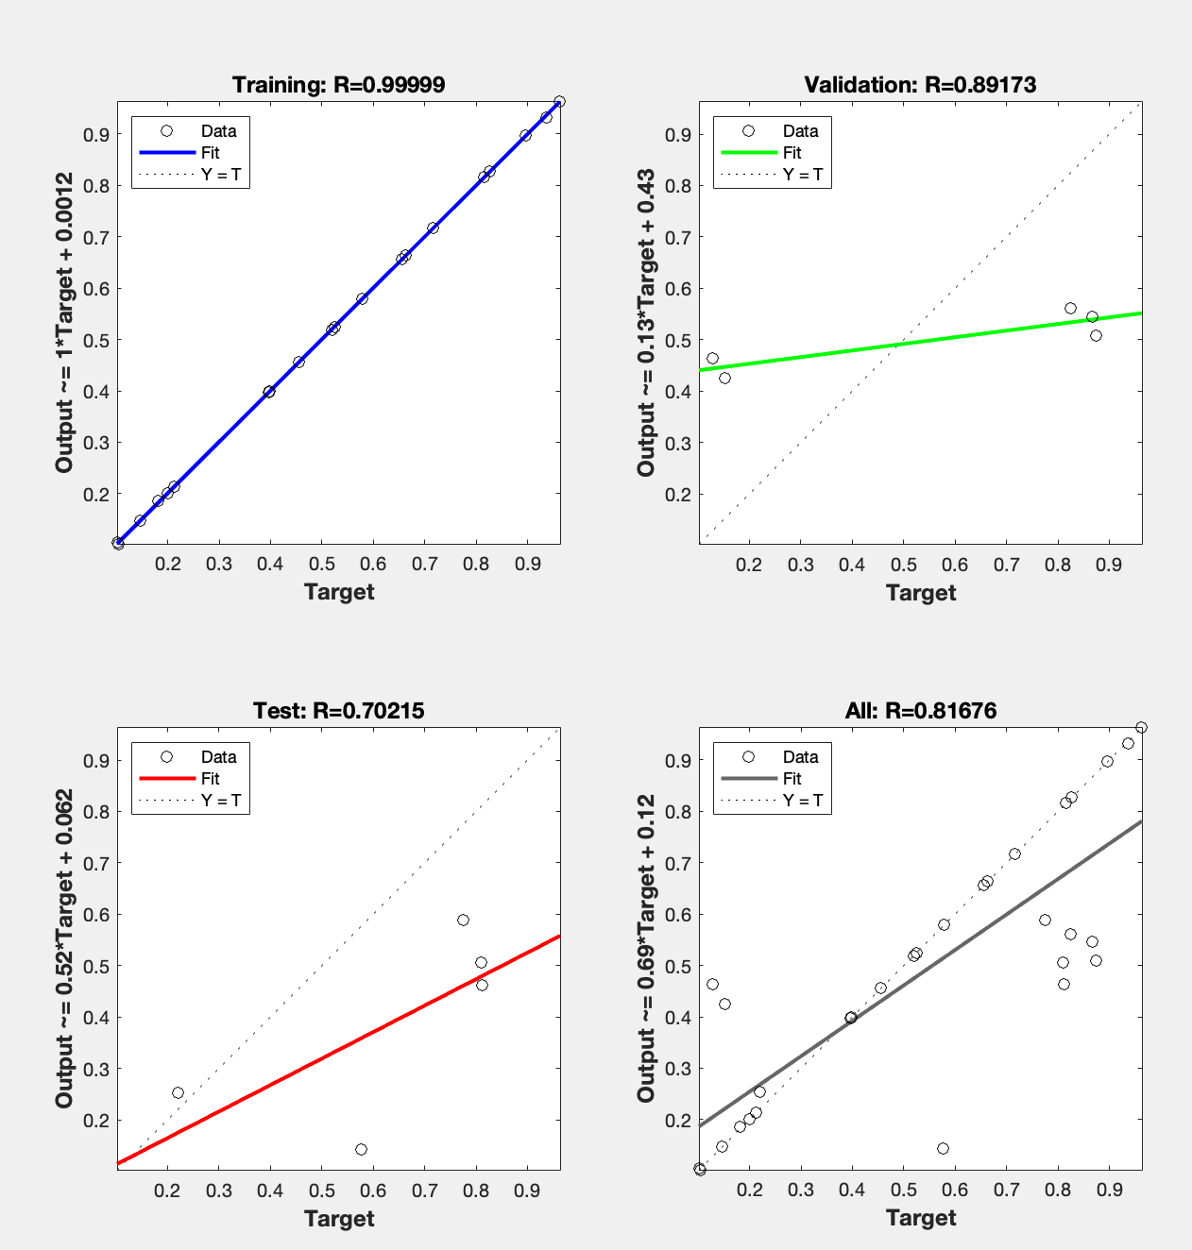
H1 | 0.093912 |  | 0.093912
H5 | 0.066475 |  | 0.0665
H10 | 0.090785 |  | 0.090785
H15 | 0.19219 |  | 0.19219
H20 | 0.21693 |  | 0.21693
H25 | 0.09288 |  | 0.09288
H30 | 0.31256 |  | 0.31256
H35 | 0.45776 |  | 0.45776
H40 | 0.22484 |  | 0.22484
H45 | 0.18726 |  | 0.18726
H50 | 0.41312 |  | 0.41312
H55 | 0.38593 |  | 0.38593
H60 | 0.61174 |  | 0.61174

 | - |  | 0.066475

